주문 전체취소
팬타온 주문 전체취소 (IT_PTO_07_01)

작성자 | 작성일 | 수행자 | 수행일
송주은 | 2025.05.08

테스트 대상 상세 (시나리오별 세부단계)
주문/배송 조회 > 주문정보 상세 > 주문상품이 모두 결제완료인 상태인지 확인 > 주문취소(카카오 알림확인) > 주문취소내역 확인
테스트 시나리오 목적 :
팬타온 주문 전체취소
가정 및 필요사항 :
주문 상태가 모두 "결제완료"인 주문

시나리오 항목 CODE | 시나리오 화면경로 및 페이지 | 테스트 항목 | 테스트 사전 정보 및 입력 | 테스트 케이스 기대결과 | 실제결과 | 구분 또는 실패 여부 | PTCE | 수정사항
IT_PTO_07_01_01 | 팬타온 : 주문배송 > 내 쇼핑현황 > 주문/배송 조회 > 주문 상세 | 주문 전체 취소 | id : ptouser / pw : 1111 주문 상태가 모두 "결제완료"인 주문 "주문취소" 버튼 클릭 | • 주문 상태가 모두 "결제완료"인 주문은 주문 취소 내역 팝업 호출 • 주문 상태가 하나라도 "배송준비중" 이상의 상태가 있는 경우 주문 전체 취소 불가능 | 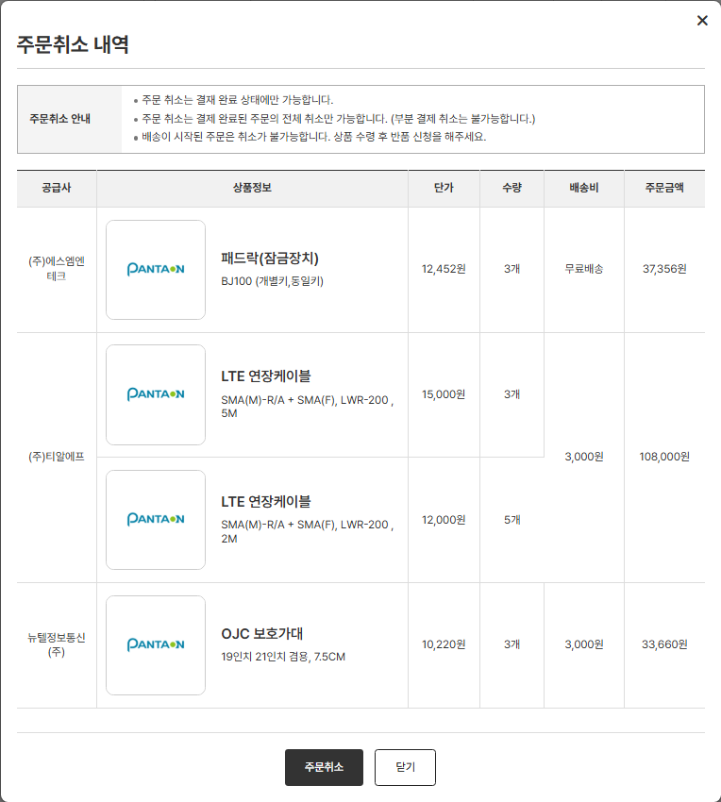 • OK • OK
IT_PTO_07_01_02 | 팬타온 : 주문배송 > 내 쇼핑현황 > 주문/배송 조회 > 주문 상세 > 주문 취소 > 주문취소 내역 팝업 | 주문 전체 취소 처리 | id : ptouser / pw : 1111 주문 상태가 모두 "결제완료"인 주문 "주문취소" 버튼 클릭 | • 주문 상품 일괄 취소 처리 | • OK https://devpantaon.okplaza.kr/my/shopping/orderDetail?ordeIdenNumb=PTO2505080016 | dev에서는 알람톡이 발송되지 않아 로그로 대체
IT_PTO_07_01_03 | 팬타온 : 주문배송 > 내 쇼핑현황 > 주문 취소 내역 | 주문 취소 내역 조회 | id : ptouser / pw : 1111 주문 취소 및 환불 수량이 1건 이상인 주문 | • 취소된 주문 및 환불 수량이 1건 이상인 주문 마스터 내역을 조회한다 | • OK https://devpantaon.okplaza.kr/my/shopping/orderCancelList
IT_PTO_07_01_04 | 팬타온 : 주문배송 > 내 쇼핑현황 > 주문 취소 내역 > 주문취소내역 버튼 클릭 | 주문 취소 내역 상세 조회 | id : ptouser / pw : 1111 주문 취소 및 환불 수량이 1건 이상인 주문 | • 취소된 주문 및 환불 수량이 1건 이상인 주문 상세 내역을 조회한다 | • OK

반품요청(사용자)
팬타온 반품요청(사용자) (IT_PTO_07_02)

작성자 | 작성일 | 수행자 | 수행일
송주은 | 2025.05.09

테스트 대상 상세 (시나리오별 세부단계)
주문/배송 조회 > 배송완료 확인 > 반품할 상품 선택 > 반품수량 선택, 반품사유작성 > 반품요청(카카오 알림확인) > 유선상담 > 반품 상품발송(오프라인) > 반품/교환 내역 확인
테스트 시나리오 목적 :
팬타온 반품 요청
가정 및 필요사항 :
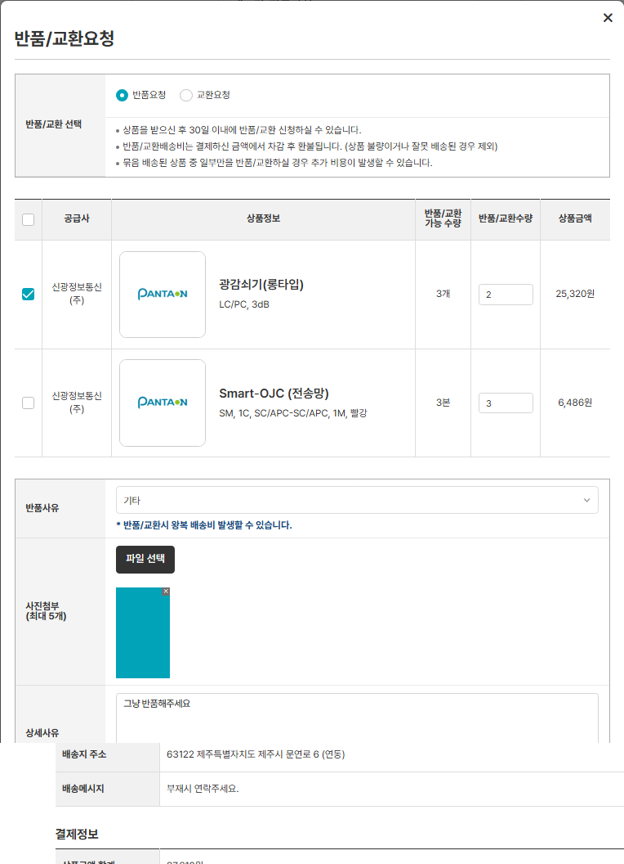
배송상태가 "배송완료"인 팬타온 주문 팬타온 주문은 운영사에서 환불처리를 통하여 취소 수량이 UPDATE 되기 때문에 반품/교환 가능 수량이 0이거나 배송완료일 기준 한달까지 계속하여 반품/교환 요청 가능

시나리오 항목 CODE | 시나리오 화면경로 및 페이지 | 테스트 항목 | 테스트 사전 정보 및 입력 | 테스트 케이스 기대결과 | 실제결과 | 구분 또는 실패 여부 | PTCE | 수정사항 | 조치자 | 조치사항 | PTCE 2차 | 수정사항 | 2차 조치자 | 조치사항 | PTCE 3차 | 수정사항 | 2차 조치자 | 조치사항
IT_PTO_07_02_01 | 팬타온 : 주문배송 > 내 쇼핑현황 > 주문/배송 조회 > 주문 상세 | 팬타온 주문 반품 요청 팝업 호출 | id : ptouser / pw : 1111 배송상태가 "배송완료" 상태인 팬타온 주문 주문상세 화면 "반품/교환요청" 버튼 클릭 | • "배송완료" 상태인 주문의 동일한 공급사 상품 리스트 조회 | • OK |  | N | 이미 반품 교환요청/승인 한건도 반품이 가능함 해당 버튼에 대한 정의가 기획서에 구체적으로 없는데, 어떤상태에 가능한건가요? | 송주은 | 배송상세 화면은 배송상태의 최대값 '배송완료' 상태까지만 노출되며 반품/교환 관련 상태값은 반품/교환내역 화면 참고부탁드립니다. 팬타온 화면설계(42페이지 참고) 캡쳐하여 첨부드립니다. | 반품/교환신청 버튼 노출 기준 수정 필요 배송완료 30일 이내에 요청전 & 반품철회 & 반려건인 경우에만 노출되도록 수정하고자 하는데 상품별 예외처리 필요한 부분이 있을까요? |  |  | [답변] 아래 답변은 유보현 책임님과 논의 후 조치 사항을 아래와 같이 변경하였습니다. 1. 반품/교환 가능 수량 연산식 적용 및 반품/교환 가능 수량을 초과할 수 없게 처리하였습니다. 반품/교환 가능 수량 = "최초주문수량 - 팬타온취소수량 - (반품요청수량 or 반품요청승인수량) 2. 반품/교환 가능 수량 = 0 일 경우 [반품교환요청] 버튼을 숨김처리합니다. | N | 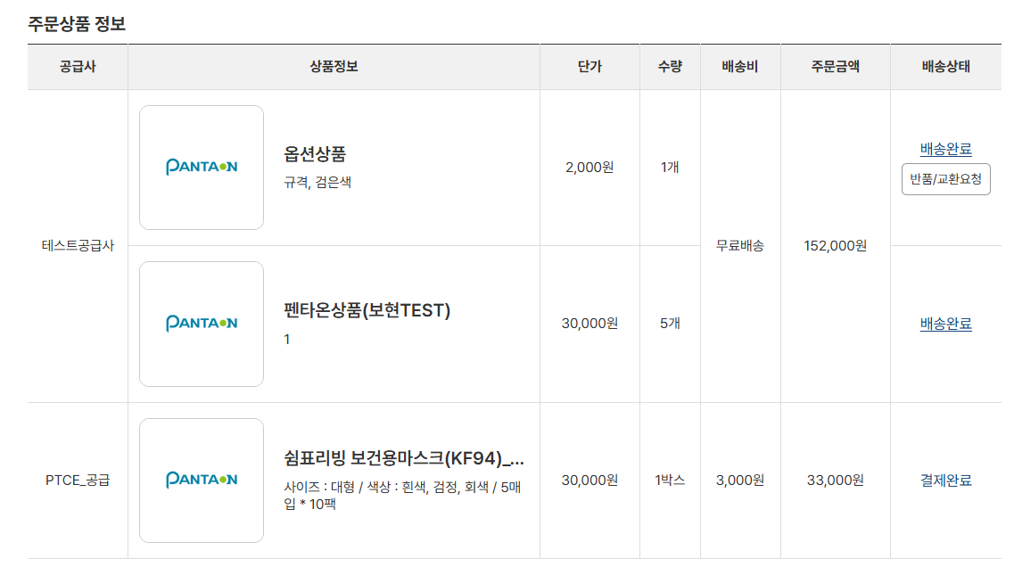 주문번호 : PTO2506130001-2 주문수량 5 - 반품요청수량 3 = 가능수량 2 가능수량 남아 있는데 반품버튼 노출되지 않음
IT_PTO_07_02_02 | 팬타온 : 주문배송 > 내 쇼핑현황 > 주문/배송 조회 > 주문 상세 | 팬타온 주문 반품 요청 | id : ptouser / pw : 1111 배송상태가 "배송완료" 상태인 팬타온 주문 주문상세 화면 "반품/교환요청" 버튼 클릭 반품/교환요청 팝업 - 반품/교환 선택 : "반품요청" - 교환할 상품 체크박스 체크 1) 공급사 : 신광정보통신 2) 상품명 : 광감쇠기(롱타입) 3) 상품코드 : 10000065561 - 반품/교환 수량 : "1" - 교환 사유 : "기타" - 사진첨부 - 상세사유 : "그냥 반품해주세요 " | • 공급사 "신광정보통신"에 상품 반품요청 • 공급사 "신광정보통신" 사용자에게 반품요청 알림톡 발송 | 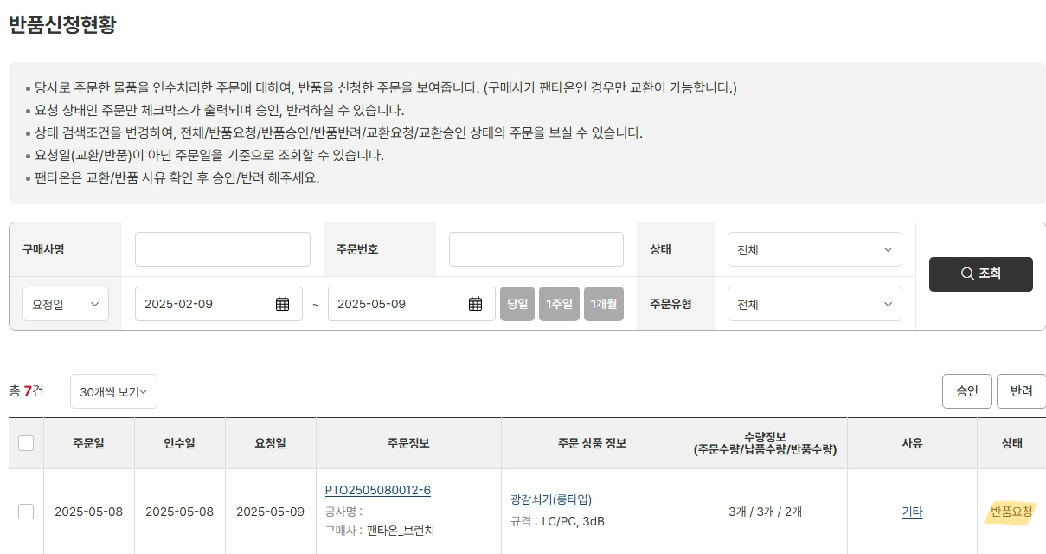 • OK • OK | • dev는 알림톡 발송이 불가하여 로그로 대체 | Y | 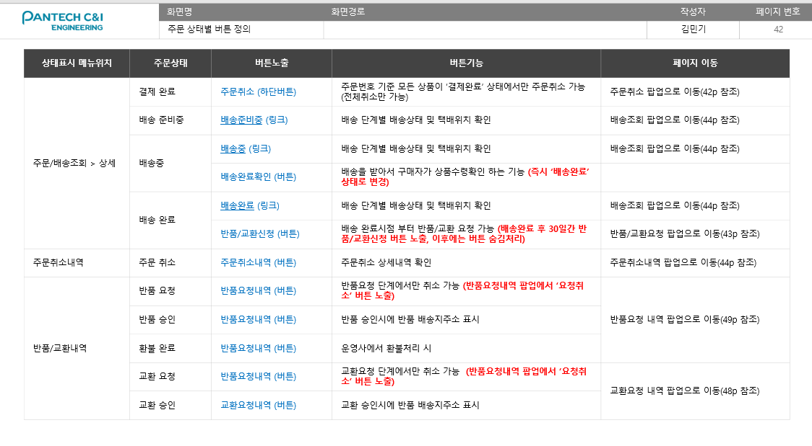
IT_PTO_07_02_03 | 팬타온 : 주문배송 > 내 쇼핑현황 > 반품/교환 내역 | 팬타온 주문 반품/교환 내역 조회 | id : ptouser / pw : 1111 | • 사용자가 요청한 반품/교환 이력이 있는 주문 내역 조회 | • OK |  | Y
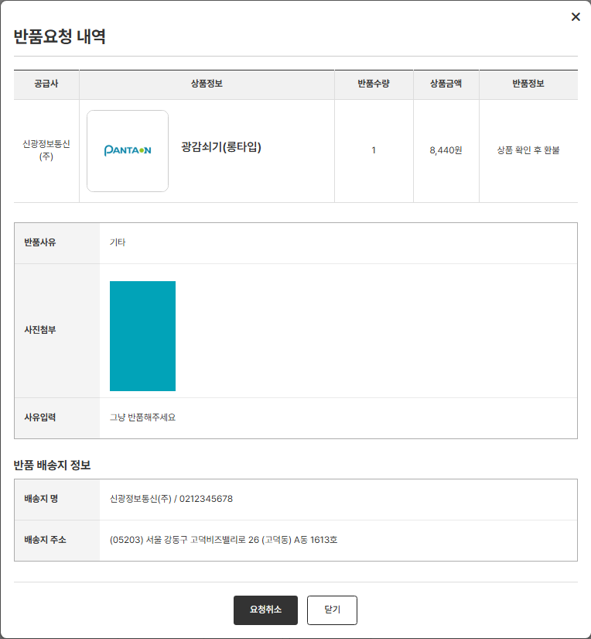
IT_PTO_07_02_04 | 팬타온 : 주문배송 > 내 쇼핑현황 > 교환요청내역 > "반품요청내역" 버튼 클릭 | 팬타온 주문 반품 요청 상세 내역 조회 | id : ptouser / pw : 1111 팬타온 주문 상품 반품 요청 | • 사용자가 요청한 반품요청 상세 내역 조회 | • OK |  | Y
IT_PTO_07_02_05 | 팬타온 : 주문배송 > 내 쇼핑현황 > 교환요청내역 > "반품요청내역" 버튼 클릭 | 팬타온 주문 반품 요청 취소 | id : ptouser / pw : 1111 팬타온 주문 상품 반품 요청 공급사에서 반품요청을 승인/반려 하지 않은 주문 | • 반품요청 철회 처리 | • OK |  | Y

환불완료(운영사)
팬타온 환불완료(운영사) (IT_PTO_07_04)

작성자 | 작성일 | 수행자 | 수행일
송주은 | 2025.05.09

테스트 대상 상세 (시나리오별 세부단계)
운영사_팬타온 주문관리 > 환불요청 상품 조회(주문번호) > 환불상품 선택 후 환불처리(전체환불,부분환불) > 반품/교환 내역 확인
테스트 시나리오 목적 :
팬타온 주문 전체환불 및 부분 환불 처리
가정 및 필요사항 :
전체 환불 > 주문취소 상태로 변경됨 부분환불 > 반품번호가 있어야 "환불완료" 상태로 변경, 반품번호 없이 환불시 이전 배송상태 유지

시나리오 항목 CODE | 시나리오 화면경로 및 페이지 | 테스트 항목 | 테스트 사전 정보 및 입력 | 테스트 케이스 기대결과 | 실제결과 | 구분 또는 실패 여부 | PTCE | 수정사항 | 조치자 | 조치사항 | PTCE 2차 | 수정사항 | 2차 조치자 | 조치사항 | PTCE 3차 | 수정사항
IT_PTO_07_04_01 | 운영사 : 팬타온 > 팬타온 교환/반품 | 교환/반품 리스트 조회 | id : agent1 / pw : 1111 팬타온 사용자가 교환/반품 요청 이력이 있는 주문 | • 교환/반품 이력이 있는 팬타온 주문 리스트 조회 | • OK |  | Y |  |  |  | Y |  |  |  | Y
IT_PTO_07_04_02 | 운영사 : 팬타온 > 팬타온 교환/반품 혹은 주문관리 > 주문번호 클릭 > 주문 상세 팝업 | 주문 상세 내역 조회 | id : agent1 / pw : 1111 | • 팬타온 주문 상세 내역 조회 | • OK https://devadmin.okplaza.kr/order/orderRequest/pentaonOrderDetail.sys?orde_iden_numb=PTO2505080015&_menuId=26842 |  | Y |  |  |  | Y |  |  |  | Y
IT_PTO_07_04_03 | 운영사 : 팬타온 > 팬타온 교환/반품 혹은 주문관리 > 주문번호 클릭 > 주문 상세 팝업 | 배송주소 및 배송메모 변경 | id : agent1 / pw : 1111 주문 상품들의 배송상태가 일괄 "결제완료"인 주문 주문 상세 팝업 내 주문 기본 > 배송주소 혹은 배송메모의 "변경" 버튼 클릭 - 주소 : 04781 서울 성동구 성수이로 51 (성수동2가, 서울숲한라시그마벨리) 807호 - 배송메모 : 부재시 연락주세요. 배송메모 변경합니다. | • 배송 주소 및 배송 메모 변경처리 | • OK - 운영사 : 팬타온 > 팬타온 주문관리 > 주문 상세 팝업 - 팬타온 : 주문배송 > 내 쇼핑현황 > 주문/배송 조회 > 상세 > 배송지 정보 |  | N | 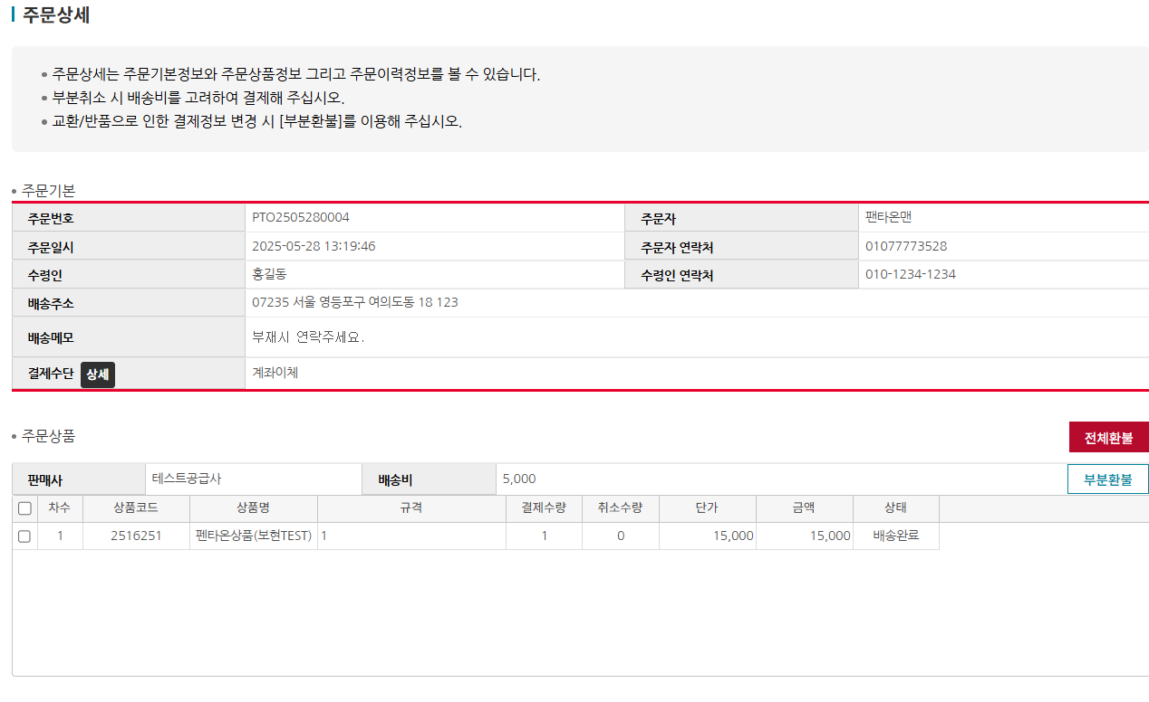 배송주소/메모 변경안됨 | 송주은 | 주문상태값이 '배송완료' 상태여서 배송주소/메모 변경이 불가합니다. 배송정보는 공급사가 주문접수 처리하기 전까지 변경가능합니다. | Y |  |  |  | Y
IT_PTO_07_04_04 | 운영사 : 팬타온 > 팬타온 교환/반품 혹은 주문관리 > 주문번호 클릭 > 주문 상세 팝업 | 결제 수단 조회 | id : agent1 / pw : 1111 주문상세 팝업 내 주문 기본 > 결제수단 "상세" 버튼 클릭 | • 결제수단 조회 | • OK |  | Y |  |  |  | Y |  |  |  | Y
IT_PTO_07_04_05 | 운영사 : 팬타온 > 팬타온 교환/반품 혹은 주문관리 > 주문번호 클릭 > 주문 상세 팝업 |  | id : agent1 / pw : 1111 주문번호 : PTO2505080012 | 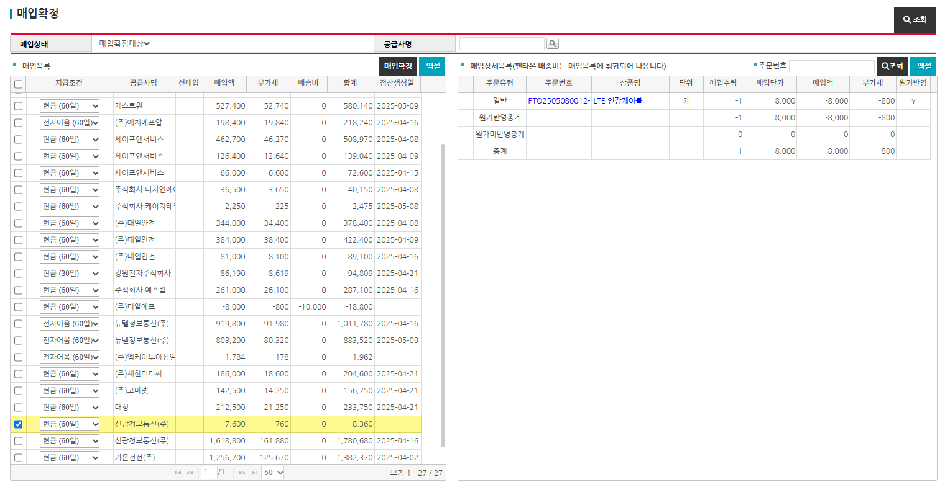 • 주문 전체 상태 : "주문취소" 로 변경 • 결제 수량만큼 주문 취소수량, 발주수량, 출하수량 update • 주문배송비(혹은 잔여 배송비) 포함하여 전체 환불 • 상태가 "배송완료" 상태가 있는 주문은 운영사 : 정산관리 > 매입확정 내 (-) 매입 내역 추가 - 매입상태 : "매입확정대상" | • OK https://devadmin.okplaza.kr/order/orderRequest/pentaonOrderDetail.sys?orde_iden_numb=PTO2505080012&_menuId=26842 • OK 기존 배송완료 처리한 공급사 "㈜티알에프", "신광정보통신㈜" 매입 확정대상 내역 추가 |  | N | * 주문번호 : PTO2505300002 / PTO2505300002-1 공급사 : 판테온주문건은 판테온 판매금액이 아닌 공급가액으로 보여야하는것이 맞나요? 매입금액도 판매금액이 아닌 공급가액으로 잡힘 주문번호가 FO/BO 두개 상이하게 채번 | 송주은 | 첫번째 이미지는 공급사 화면이니 공급사에서 설정한 매입가가 노출되는 것이 맞습니다. 매입정산 관련도 공급사 관련 정산처리 화면이니 매입가로 노출되는 것이 맞습니다. 주문번호가 상이하게 채번된 것은 공급사/구매사의 경우 주문번호-차수까지 노출시키고 팬타온 주문의 경우 배송비로 인해 주문번호까지만 노출시키고 있습니다. | Y | 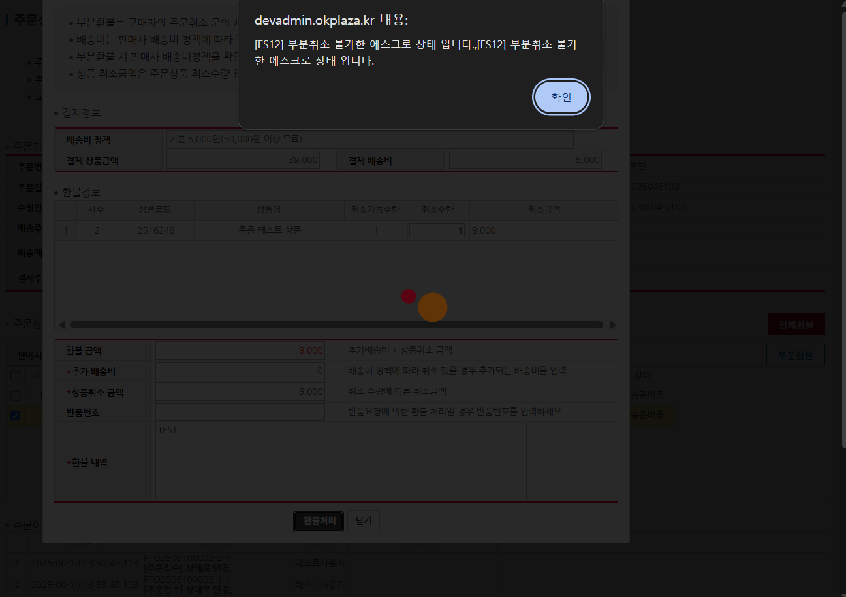  |  |  | Y
IT_PTO_07_04_06 | 운영사 : 팬타온 > 팬타온 교환/반품 혹은 주문관리 > 주문번호 클릭 > 주문 상세 팝업 | 배송완료 이전 부분환불 | id : agent1 / pw : 1111 판매사 : 신광정보통신(주) 환불처리하고자 하는 주문 차수 체크 후 "부분환불" 버튼 클릭 - 주문번호 : PTO2505090002 1) 차수 : 1 2) 상품코드 : 2216231 3) 취소수량 : 1 - 추가배송비 : 0 - 반품번호 : 미기재 - 환불내역 : 접수 전 부분환불처리 | • 주문 취소수량, 발주수량, 출하수량 update 및 부분환불처리 |  •OK |  | Y | 위에 확인되면 진행 예정 |  |  | N | 펜타온 계정정보 : bhyoo003 / bhyoo003! 운영사 계정정보 : test101 / Bitcube#123 주문번호 : PTO2506100002 Q1. 시스템 얼럿 후 불가상태 개발서버라 불가한건가요? 결제는 개발서버 PG창이 붙었던데 환불단에는 언제 확인 가능한지 확인 필요 Q2. 기획서 상에 환불버튼에 대한 정의가 되어있지 않은데, 가능한 상태가 언제인가요? ㄴ (OK플라자_운영사_팬타온주문관리 화면설계서) Ex) 주문접수 후 배송전 상태 또는 반품승인 후 가능 ? Q3. 주문이력에 차수 채번되는 기준이 무엇인가요? | 송주은 | Q1. 해당 내용은 PG 사에서 전달된 오류메세지인데 확인이 필요합니다. (계약된 pg사 결제 방법은 신용카드, 네이버페이, 카카오페이, 토스페이, 휴대폰 결제로 제한됩니다. 퀵 계좌이체나 payco 결제는 테스트시 문제가 발생할 수 있습니다.) Q2. 환불버튼은 어느 상태든 처리될 수 있도록 항상 활성화 되어있습니다. Q3. B2B와 동일하게 장바구니 순서대로 채번됩니다. (주문번호-주문차수-발주차수-인수차수) | N | Q1. 토스 화면 그대로 넣은건가요? 지원하지 않는 결제수단은 화면에 미노출 부탁드립니다. > 기획서 업데이트 필요 Q2. 정책 정의 후 환불버튼 기능 정의 예정
IT_PTO_07_04_07 | 운영사 : 팬타온 > 팬타온 교환/반품 혹은 주문관리 > 주문번호 클릭 > 주문 상세 팝업 | 배송완료 이후 ~ 매입 이전 부분환불 | id : agent1 / pw : 1111 판매사 : 신광정보통신(주) 환불처리하고자 하는 주문 차수 체크 후 "부분환불" 버튼 클릭 - 주문번호 : PTO2505080012 - 환불정보 1) 차수 :6, 7 2) 상품코드 : 10000065561, 10000070195 3) 취소수량 : 각 1건씩 입력 - 추가배송비 : 3000 - 반품번호 : 미기재 - 환불내역 : 일부 환불합니다 | • 주문 취소수량, 발주수량, 출하수량 update, 부분환불처리 • 운영사 : 정산관리 > 매입확정 내 (-) 매입 내역 추가 - 매입상태 : "매입확정대상" - 공급사명 : 신광정보통신(주) | • OK • OK |  | Y |  |  |  | N | 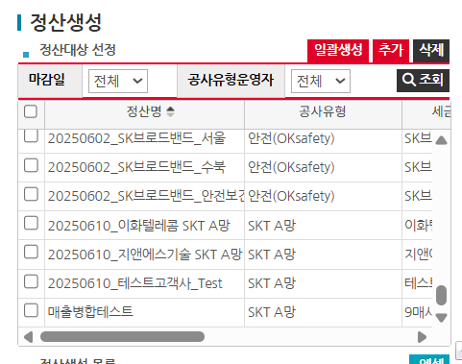 Q1. 정산 프로세스가 B2B랑 동일하게 정산생성 > 매출확정 > 매입확정의 프로세스 인가요? Q2. 정산생성 소팅 순서 확인 부탁드립니다.P21 | 송주은 | 팬타온은 카드결제로 매출정산하지 않습니다. 현재 조회되는 주문은 예외처리할 예정입니다. | N | Q1. 정산생성 소팅 순서는 확인 부탁드려요~
IT_PTO_07_04_08 | 운영사 : 팬타온 > 팬타온 교환/반품 혹은 주문관리 > 주문번호 클릭 > 주문 상세 팝업 | 배송완료 이후 ~ 매입 이전 부분환불 | id : agent1 / pw : 1111 판매사 :신광정보통신(주) 환불처리하고자 하는 주문 차수 체크 후 "부분환불" 버튼 클릭 - 주문번호 : PTO2505080012 - 환불정보 1) 차수 : 6 2) 상품코드 : 10000065561 3) 취소수량 : 1 - 추가배송비 : 0 - 반품번호 : 13595 - 환불내역 : "환불처리" | • 주문 취소수량, 발주수량, 출하수량 update 및 부분환불처리 • 운영사 > 팬타온 > 팬타온 교환/반품 리스트 내 상태값이 "환불완료" 표시 • 운영사 : 정산관리 > 매입확정 내 (-) 매입 내역 조회 - 매입상태 : "매입확정대상" - 공급사명 : 신광정보통신㈜ | • OK • OK • OK
IT_PTO_07_04_09 | 운영사 : 팬타온 > 팬타온 교환/반품 혹은 주문관리 > 주문번호 클릭 > 주문 상세 팝업 | 매입확정 이후 부분환불 | id : agent1 / pw : 1111 판매사 : 신광정보통신㈜ 환불처리하고자 하는 주문 차수 체크 후 "부분환불" 버튼 클릭 - 주문번호 : PTO2505080012 - 환불정보 1) 차수 : 7 2) 상품코드 : 10000070195 3) 취소수량 : 2 - 추가배송비 : 1000 - 반품번호 : 미기재 - 환불내역 : "이전 주문 매입확정 후 환불처리" 운영사 : 정산관리 > 매입확정 - 공급사명 : 신광정보통신㈜ 팬타온 주문 관련 매입 확정 처리 | • 주문 취소수량, 발주수량, 출하수량 update 및 부분환불처리 • 운영사 : 정산관리 > 매입확정 내 (-) 매입 내역 조회 - 매입상태 : "매입확정대상" - 공급사명 : 신광정보통신㈜ | • OK • OK
IT_PTO_07_04_10 | 팬타온 : 주문배송 > 내 쇼핑 현황 > 주문 취소 내역 | 환불 이력이 있는 주문 마스터 리스트 조회 | id : ptouser / pw : 1111 환불완료가 포함된 주문 (환불처리시 취소수량이 update 되어 해당 화면에도 조회됨) | • 주문 상품 중 환불 이력이 있는 주문 마스터 리스트 조회 | • OK
IT_PTO_07_04_11 | 팬타온 : 주문배송 > 내 쇼핑 현황 > 주문 취소 내역 > 주문취소내역 팝업 | 주문별 환불 상품 리스트 및 내역 조회 | id : ptouser / pw : 1111 환불완료 이력이 있는 주문 | • 주문별 환불 상품 리스트 및 내역 조회 | • OK
IT_PTO_07_04_12 | 팬타온 : 주문배송 > 내 쇼핑 현황 > 반품/교환 내역 | 환불내역 조회 | id : ptouser / pw : 1111 처리상태가 "환불완료"인 주문 "반품요청내역" 버튼 클릭 | • 환불 내역 조회 | • OK |  |  |  |  |  |  |  |  |  | N | Q1. 환불완료는 PG에서 실시간으로 받아와서 처리하나요? 특정시점에 처리하는지? 환불완료 처리시점 기획서 추가 Q2. 운영사 환불처리 > ? > 환불완료 중간 환불 처리중의 상태는 어드민 반품 조회 목록에서 어떻게 조회가 가능한지요? Q3. 조회목록에서 주문번호 1개의 상태가 2개 물려있는경우 조회기준이? EX) 하나의 주문번호에서 2개의 상품이 반품요청된 후 1개의 상품을 부분환불처리하여 환불완료한 경우에는 목록에서 상태값을 환불완료로 조회해야해요 반품요청으로 조회해야해요?

교환요청(사용자)
팬타온 교환요청(사용자) (IT_PTO_07_05)

작성자 | 작성일 | 수행자 | 수행일
송주은 | 2025.05.09

테스트 대상 상세 (시나리오별 세부단계)
주문/배송 조회 > 배송완료 확인 > 교환할 상품 선택 > 교환수량 선택, 교환사유작성 > 교환요청 (카카오 알림확인) > 유선 상담 > 교환승인 > 교환상품 발송(오프라인) > 반품/교환내역 확인
테스트 시나리오 목적 :
팬타온 주문 교환 요청
가정 및 필요사항 :
배송상태가 "배송완료"인 팬타온 주문

시나리오 항목 CODE | 시나리오 화면경로 및 페이지 | 테스트 항목 | 테스트 사전 정보 및 입력 | 테스트 케이스 기대결과 | 실제결과 | 구분 또는 실패 여부 | PTCE | 수정사항
IT_PTO_07_05_01 | 팬타온 : 주문배송 > 내 쇼핑현황 > 주문/배송 조회 > 주문 상세 | 팬타온 주문 교환 요청 팝업 호출 | id : ptouser / pw : 1111 배송상태가 "배송완료" 상태인 팬타온 주문 주문상세 화면 "반품/교환요청" 버튼 클릭 | • "배송완료" 상태인 주문의 동일한 공급사 상품 리스트 조회 | • OK |  | N | 이미 반품 교환요청/승인 한건도 반품이 가능함
IT_PTO_07_05_02 | 팬타온 : 주문배송 > 내 쇼핑현황 > 주문/배송 조회 > 주문 상세 | 팬타온 주문 교환 요청 | id : ptouser / pw : 1111 배송상태가 "배송완료" 상태인 팬타온 주문 주문상세 화면 "반품/교환요청" 버튼 클릭 반품/교환요청 팝업 - 반품/교환 선택 : "교환요청" - 교환할 상품 체크박스 체크 1) 공급사 : 신광정보통신 2) 상품명 : 광감쇠기(롱타입) 3) 상품코드 : 10000065561 - 반품/교환 수량 : "2" - 교환 사유 : "상품이 상세정보와 다름" - 사진첨부 - 상세사유 : "롱타입인데 짧은거 같아요" | • 공급사 "신광정보통신"에 상품 교환요청 • 공급사 "신광정보통신" 사용자에게 교환요청 알림톡 발송 | 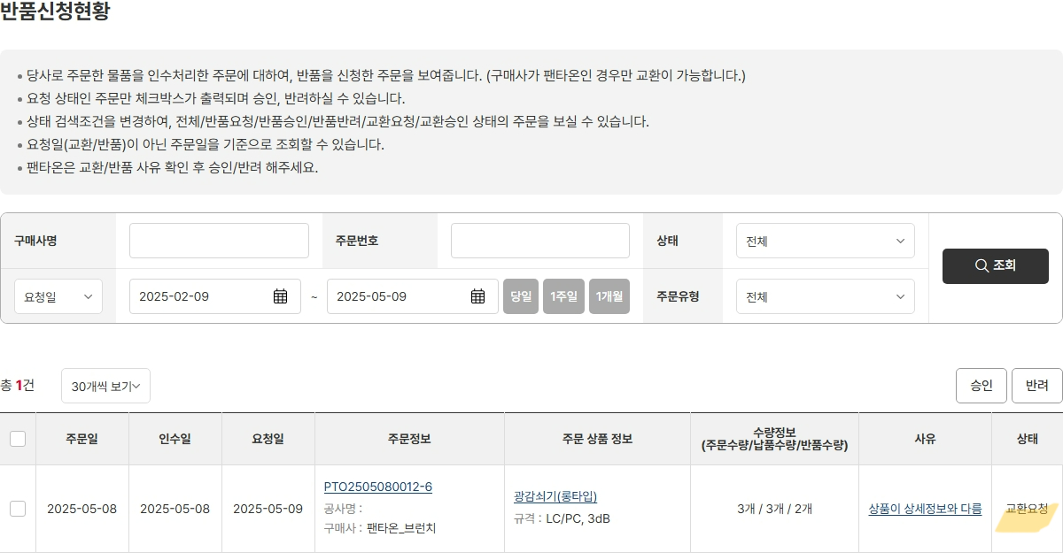 • OK | dev 환경에서는 알림톡 발송이 되지 않아 로그로 대체 | Y
IT_PTO_07_05_03 | 팬타온 : 주문배송 > 내 쇼핑현황 > 반품/교환 내역 | 팬타온 주문 반품/교환 내역 조회 | id : ptouser / pw : 1111 | • 사용자가 요청한 반품/교환 이력이 있는 주문 내역 조회 | • OK |  | Y
IT_PTO_07_05_04 | 팬타온 : 주문배송 > 내 쇼핑현황 > 교환요청내역 > "교환요청내역" 버튼 클릭 | 팬타온 주문 교환 요청 상세 내역 조회 | id : ptouser / pw : 1111 팬타온 주문 상품 교환 요청 | • 사용자가 요청한 교환요청 상세 내역 조회 |  • OK | 교환정보 : 상품 확인 후 환불 - > 상품 확인 후 교환으로 텍스트 변경처리 필요 | Y
IT_PTO_07_05_05 | 팬타온 : 주문배송 > 내 쇼핑현황 > 교환요청내역 > "교환요청내역" 버튼 클릭 | 팬타온 주문 교환 요청 취소 | id : ptouser / pw : 1111 팬타온 주문 상품 교환 요청 공급사에서 교환요청을 승인/반려 하지 않은 주문 | • 교환요청 철회 처리 | • OK |  | Y

